報價單-JP (2)
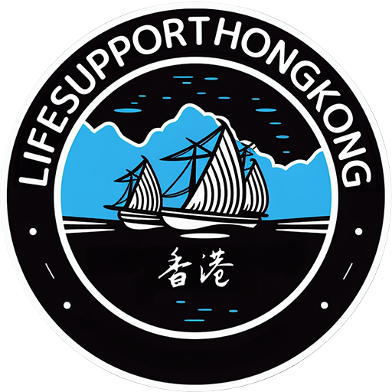
 |  |  |  | 見積書No.#LSHK-202603300002
 |  |  |  | 電話番号: (852)26384130

住所:G/F No.163 Pan Chung,Tai Po,NT,HONGKONG
メール:hsakon@lifesupporthk.com
LIFESUPPORT(HK)LIMITED
見積書
To：fujimak フィリッピン三浦様

LFS-MainT カスタマイズ費

 | サービス内容及び金額: |  | Unit Price | Quantity | Total Price(HKD) | Total Price(USD)
 | 1)ソフトウェア (ソフトウェア内容別紙PPT参照) |  |  |  | (HKD) | (USD)
 | 1) | MainT fujimak Ph ver 開発費(30日完了予定) | 20,000 | 1 | 20,000 | 2,556

 | 2)月毎経費
 | 1) | メンテナンス料(1店舗=1アカウント) | 100 | 1 | 100/月 | 13/月

 | 初期費用 Total |  |  |  | 20,000 | 2,556
 | 月毎費用 Total |  |  |  | 100/月 | 13/月

 | お支払い条件:
 | 支払い貨幣
 | ・HKドル or USドル
 | 支払い条件
 | ・委託料の支払いは、前払い90%とする。受託者は、委託料の全額入金確認後に業務を開始するものとする。
 | ・設置完了検収確認後、残金10%3日以内に支払いを完済する事とする。
 | 業務期間 各業務の標準的な所要期間は、以下のとおりとする。
 | ・システム開発業務:30日とする(開発)
 | ・デモ・トレーニング2日とする。
 | 見積書有効期限
 | ・上記見積書発行時期より14日とする。
 | Company Information:
 | Business Registration Number:74804319-000-01-23-0 Add:G/F No.163 Pan Chung,Tai Po,NT,HONGKONG Tel:(852)26384130 Fax:(852)26530426 Mobile:(852)52263586 mail:info@lifesupporthk.com www:lshk-ai-service.studio.site

 | Bank Information:
 | 会社名:LIFESUPPORT (HK) LIMITED 銀行名: DBS Bank (Hong Kong) Limited 銀行住所: G/F, The Center,99 Queen's Road Central, Central, Hong Kong SWIFT Code: DHBKHKHH 銀行番号: 016 (HKD) LIFESUPPORT (HK) LIMITED 002385349 （支店番号）478 (USD) LIFESUPPORT (HK) LIMITED 002385312 （支店番号）478

 |  |  | LIFESUPPORT (HK) LIMITED

